Sheet1
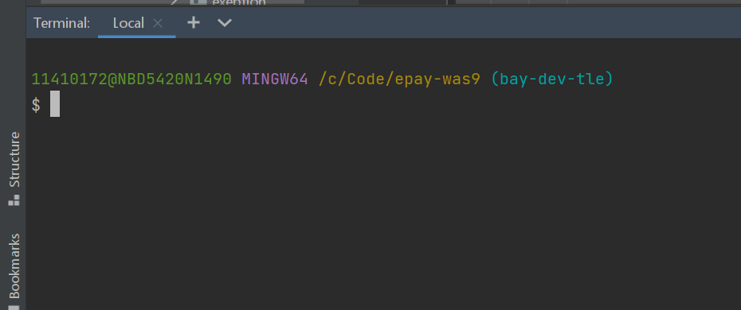
 | Dowloaded : windows terminal in Microsoft Store

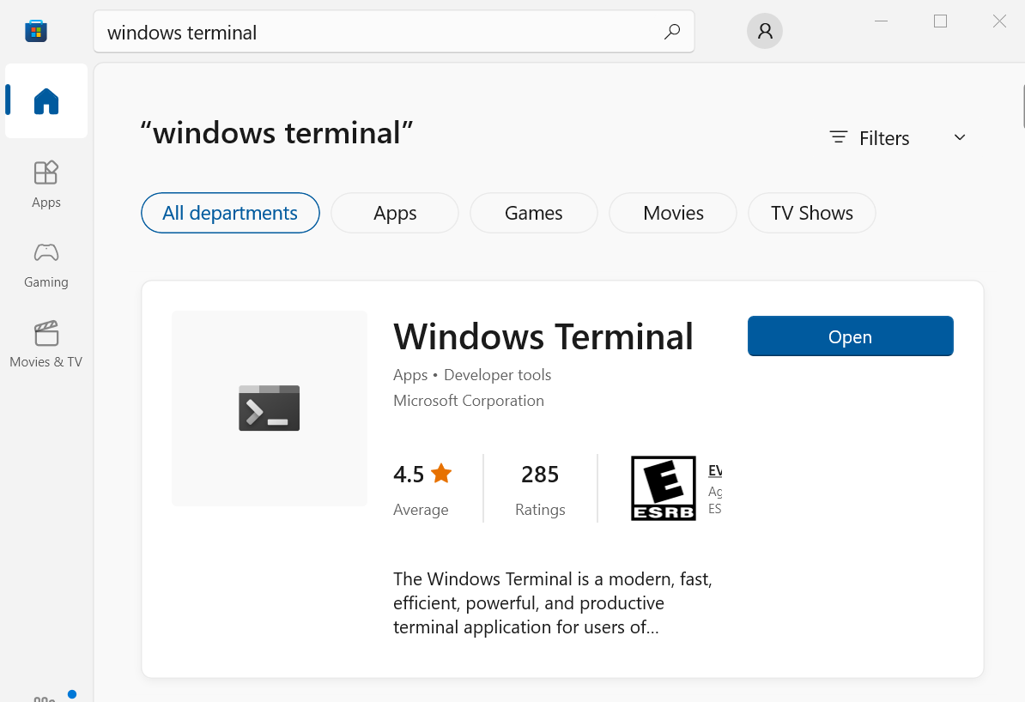

 | Open windows terminal >> Setting
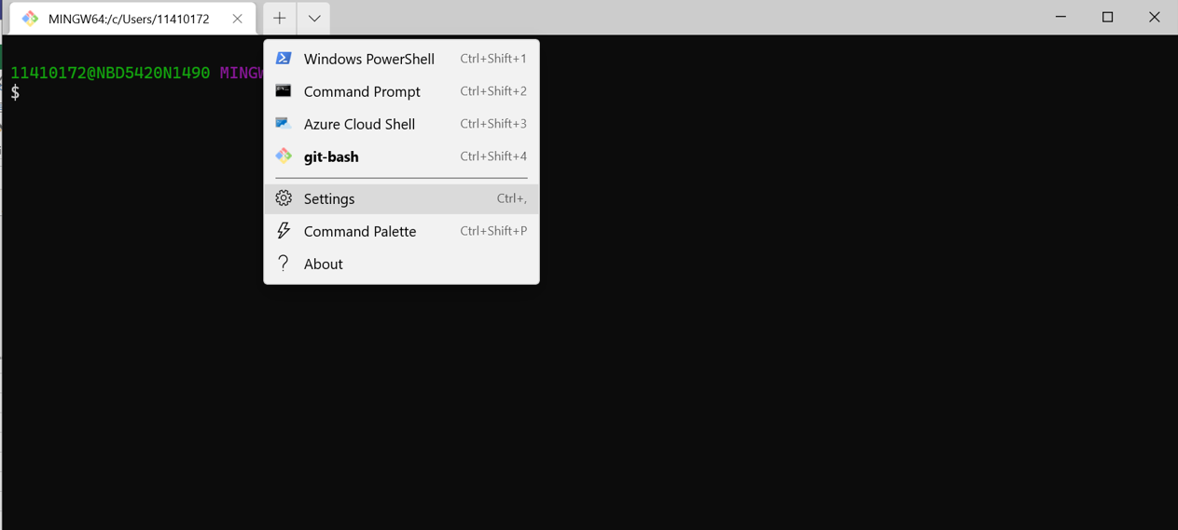

 | Add new Profile

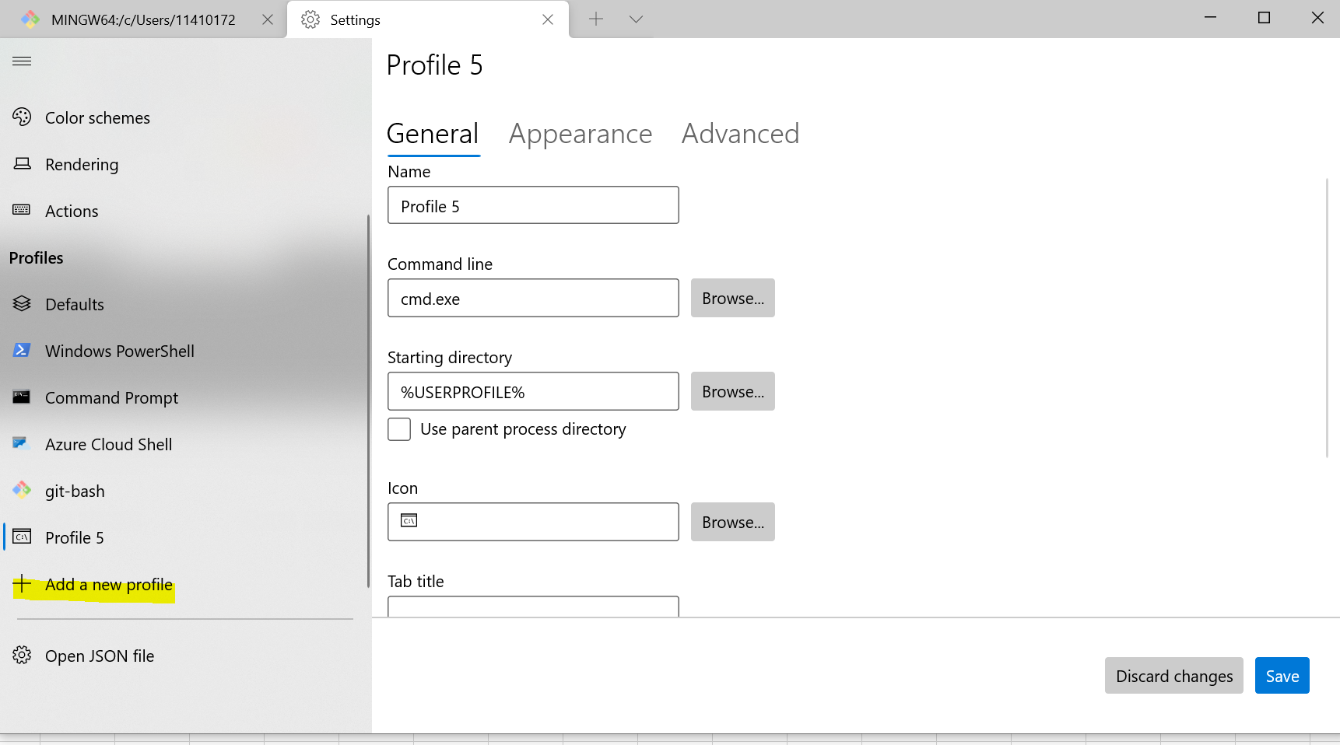

 | Setting ตามด้านล่าง > Save

 | git-bash
 | C:\Users\11410172\AppData\Local\Programs\Git\bin\bash.exe --login -i -l
 | %USERPROFILE%
 | C:\Users\11410172\AppData\Local\Programs\Git\mingw64\share\git\git-for-windows.ico

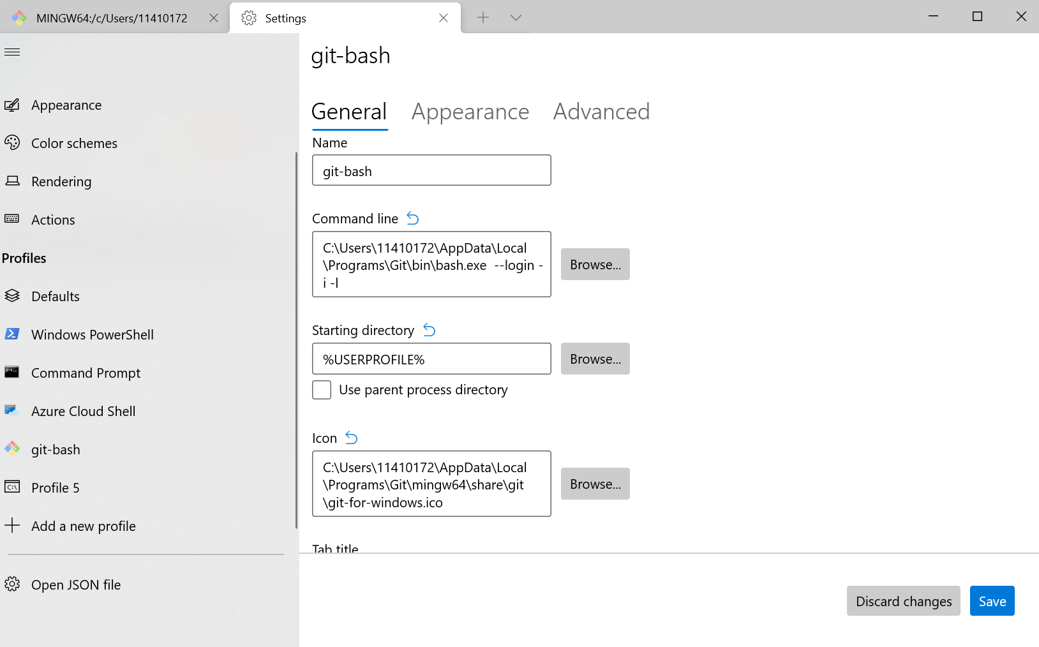

 | Setting git brach เป็น Default > Save

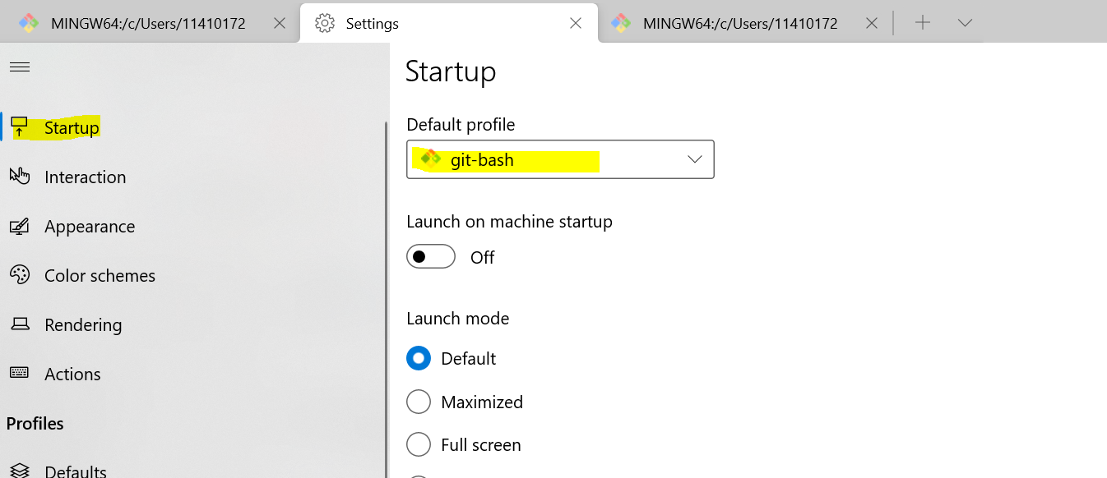

 | Setting Teminal git brach in Program IntelliJ
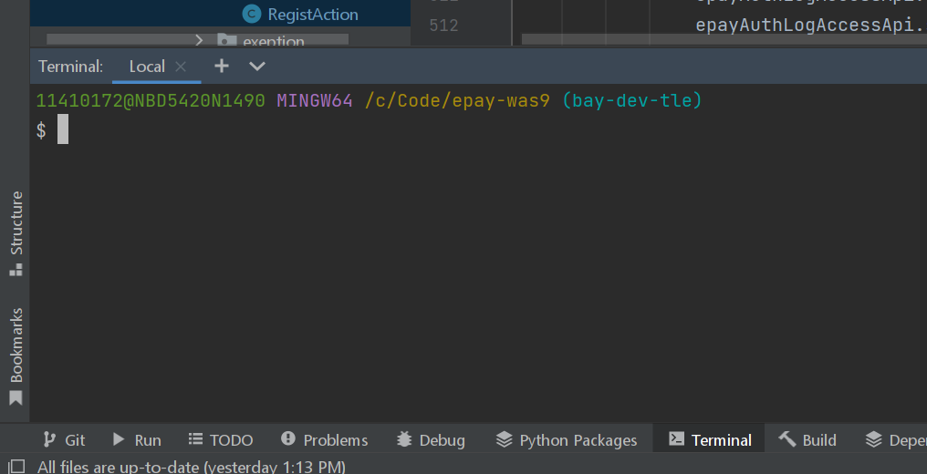

 | เลือก Teminal ด้านล่าง > Settings
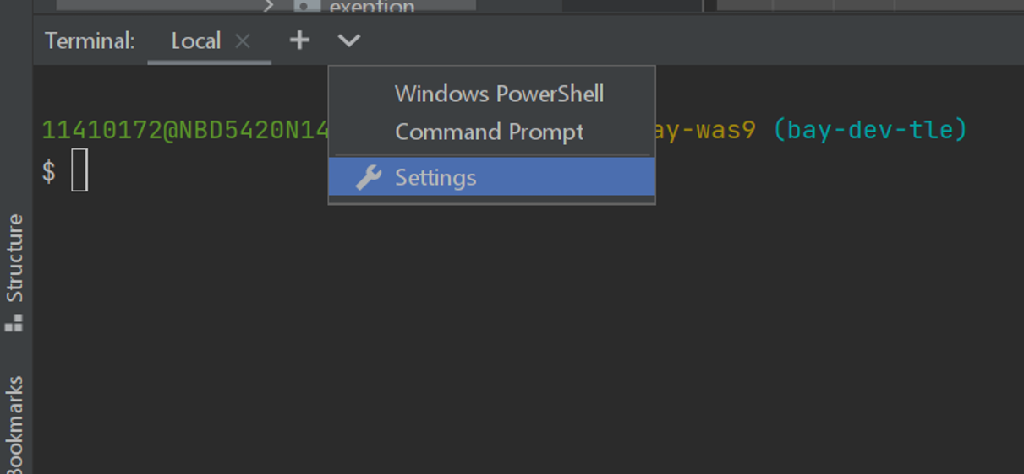

 | C:\Users\11410172\AppData\Local\Programs\Git\bin\bash.exe --login -i -l

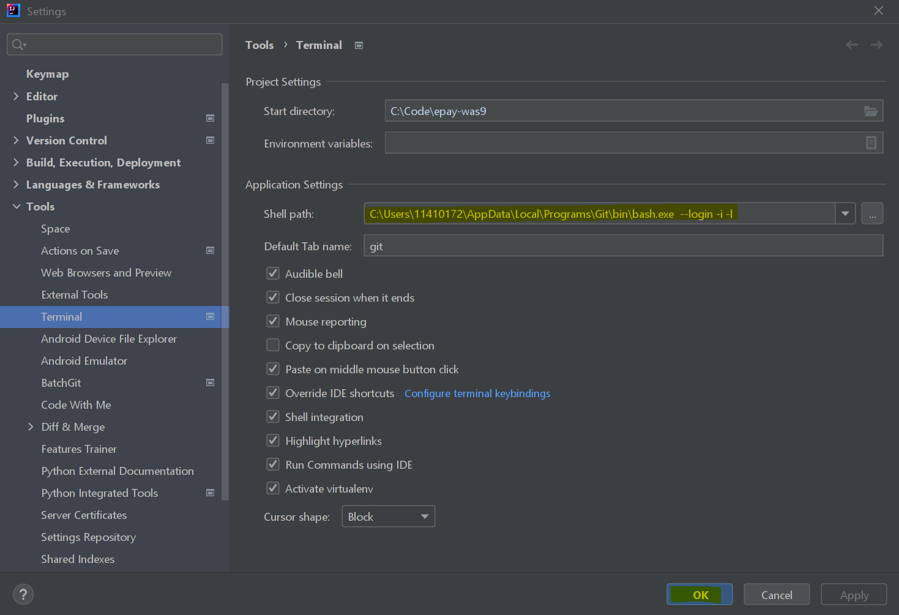

เรียบร้อยแล้ว ลองกดที่ Terminal ใหม่ จะขึ้นแบบนี้

